1GD-FR-0020
 |  |  |  |  |  |  | PROCESO DE GESTIÓN DOCUMENTAL |  |  |  |  |  |  |  |  | POLICÍA NACIONAL
Código:1GD-FR-0020
Fecha: 04/07/2018 |  |  |  |  |  |  | DIAGNÓSTICO INTEGRAL PARA LOS ARCHIVOS DE LA POLICÍA NACIONAL
Versión: 0

CIUDAD: FLORENCIA CAQUETA |  |  |  |  |  |  |  |  |  | FECHA ELABORACIÓN DEL DIAGNÓSTICO |  |  |  |  |  |  | 27 |  | 3 |  |  | 2021
RESPONSABLE DEL DILIGENCIAMIENTO: HECTOR MAURICIO AGUDELO FRANCO
A. IDENTIFICACIÓN
CÓDIGO Y NOMBRE DE LA UNIDAD: 3823 - DEPARTAMENTO DE POLICIA CAQUETA
FECHA DE CREACIÓN DE LA UNIDAD: 27 DE ABRIL DE 1980 |  |  |  |  |  |  |  |  |  | ACTO ADMINISTRATIVO DE CREACIÓN DE LA UNIDAD: Resolución 2600 17 de abril de 1980
DIRECCIÓN DE LA UNIDAD: CALLE 11 A 11 - 40 - Barrio JUAN XXIII - Florencia Caquetá |  |  |  |  |  |  |  |  |  | ACTO ADMINISTRATIVO VIGENTE DE LA UNIDAD: Resolución 00671 del 28 de febrero de 2014
CORREO ELECTRÓNICO DE LA UNIDAD: decaq.coman@policia.gov.co |  |  |  |  |  |  |  |  |  | TELÉFONO: 4357589 - 3202974961 |  |  |  |  |  |  |  | IP: IP: 015 - 9000
A.1 DIRECTOR, COMANDANTE O JEFE DE LA UNIDAD:
NOMBRE: |  |  | OSCAR ANDRES LAMPREA PINZON
GRADO: |  |  | CORONEL
CARGO: |  |  | COMANDANTE DEPARTAMENTO POLICIA CAQUETA
TIEMPO EN EL CARGO: |  |  |  | (1 Años, 1 Meses, 27 Días)
A.2 ADMINISTRACIÓN DEL ARCHIVO
Jefe Grupo de Gestión Documental
NOMBRES Y APELLIDOS: HECTOR MAURICIO AGUDELO FRANCO |  |  |  |  |  |  |  |  |  | CAPACITACIÓN O CURSOS EN GESTIÓN DOCUMENTAL Y ARCHIVÍSTICA
GRADO: INTENDENTE |  |  |  |  |  |  |  |  |  | 1 | FUNDAMENTOS BASICOS DE GESTION DOCUMENTAL (18-03-2021)
CARGO: JEFE GRUPO GESTION DOCUMENTAL |  |  |  |  |  |  |  |  |  | 2 | METODOLOGIA PARA LA ELABORACION DE INVENTARIOS Y TRANSFERENCIAS DOCUMENTALES (23-03-2021)
TIEMPO EN EL PROCESO DE GESTIÓN DOCUMENTAL (0 Años, 2 Meses, 6 Días)
TIEMPO EN LA INSTITUCIÓN (15 Años, 5 Meses, 15 Días)
CORREO INSTITUCIONAL Hector.agudelo6086@correo.policia.gov.co
No. CELULAR 3159261608
No IP DE LA OFICINA Y/O GRUPO
CONDICIÓN MÉDICO LABORAL Apto
Funciones del Jefe Grupo de Gestión Documental
1 | Supervisar el trámite en las ventanillas únicas de la documentación oficial a través de mecanismos para que se garantice el manejo expedito y controlado de la correspondencia.
2 | Verificar el cumplimiento a los lineamientos del proceso de gestión documental, respecto al control de registros para que se ejecuten las directrices y regulaciones de los entes competentes.
3 | Supervisar la ejecución del procedimiento archivo central con el fin de garantizar la disponibilidad e integridad de los activos de información para la consulta.
4 | Proyectar las modificaciones o actualizaciones de las tablas de retención documental cuando se requiera, para el trámite respectivo ante el comité de archivo de la unidad.
5
6
7
Responsable Archivo Central
NOMBRES Y APELLIDOS: Wagner Alonso Fernandez Villalobos |  |  |  |  |  |  |  |  |  | CAPACITACIÓN O CURSOS EN GESTIÓN DOCUMENTAL Y ARCHIVÍSTICA
GRADO: Patrullero |  |  |  |  |  |  |  |  |  | 1 | Curso Administracion Documental (01-11-2011)
CARGO: Responsable de Archivo |  |  |  |  |  |  |  |  |  | 2 | Curso Organización Documental (27-11-2012)
TIEMPO EN EL PROCESO DE GESTIÓN DOCUMENTAL (0 Años, 3 Meses, 28 Días) |  |  |  |  |  |  |  |  |  | 3 | Curso legislacion Documental en el entorno laboral (11-11-2014)
TIEMPO EN LA INSTITUCIÓN (14 Años, 3 Meses, 22 Días) |  |  |  |  |  |  |  |  |  | 4 | curso de conservacion, transferencia y principios de microfilmacion y clasificacion NUMER (14-07-2017)
CORREO INSTITUCIONAL wagner.fernandez@correo.policia.gov.co |  |  |  |  |  |  |  |  |  | 5 | Seminario Gestion Documental (20-06-2015)
No. CELULAR 3205186986
No IP DE LA OFICINA Y/O GRUPO
CONDICIÓN MÉDICO LABORAL No Apto con Reubicacion Laboral
Funciones del Responsable Archivo Central
1 | Revisar los parámetros establecidos en Gestión Documental con el fin de garantizar los nivles de seguridad y confidencialidad de la información.
2 | Llevar el control de la entrada y salida de documentos que se encuentren bajo su rsponsabilidad siguiendo los procedimientos establecidos con el fin de prevenir la predida de información.
3 | Revisar los concepos técnicos sobre gestion documental emitidos por el Grupo con el fin de que cumplan con las directirces de la Institucion y Estatal.
4
5
6
7
TALENTO HUMANO
GRADO | APELLIDOS Y NOMBRES |  |  |  |  | CÉDULA | CARGO ACTUAL | No. De Celular | TIEMPO DE SERVICIO EN LA UNIDAD |  |  | TIEMPO EN EL PROCESO DE GESTIÓN DOCUMENTAL |  |  | NIVEL ACADÉMICO |  |  |  |  | CONDICIÓN MÉDICO LABORAL
 |  |  |  |  |  |  |  |  | Años | Meses | Días | Años | Meses | Días
IT | OSCAR MAURICIO AGUDELO FRANCO |  |  |  |  | 4526086 | JEFE GESTION DOCUMENTAL | 3159261608 | 7 | 11 | 0 | 0 | 2 | 6 | BACHILLER |  |  |  |  | APTO
PT | OSCAR ALBERTO DIAZ QUEVEDO |  |  |  |  | 7714781 | AUXILIAR DE ARCHIVO | 3118224564 | 17 | 11 | 24 | 3 | 1 | 1 | BACHILLER |  |  |  |  | REUBICACION LABORAL
PT | LUIS GUILLERMO MURILLO LONDOÑO |  |  |  |  | 9739270 | RADICADOR | 3187728491 | 16 | 7 | 24 | 6 | 0 | 5 | BACHILLER |  |  |  |  | REUBICACION LABORAL
PT | WAGNER ALONSO FERNANDEZ VILLALOBOS |  |  |  |  | 1067856251 | RESPONSABLE ARCHIVO | 3205186986 | 1 | 6 | 12 | 0 | 3 | 28 | TECNICO |  |  |  |  | REUBICACION LABORAL
PT | RAFAEL LOPEZ SIERRA |  |  |  |  | 1117487069 | AUXILIAR DE ARCHIVO | 3213952970 | 10 | 8 | 11 | 1 | 10 | 7 | BACHILLER |  |  |  |  | APTO
PT | DAIRO MAZABEL CABRERA |  |  |  |  | 1081729811 | ESTAFETA | 3124680417 | 6 | 7 | 3 | 5 | 5 | 26 | BACHILLER |  |  |  |  | APTO
ADS_08 | CARDENAS POVEDA MARIA EUGENIA |  |  |  |  | 40772669 | AUXILIAR DE SERVICIOS GENERALES | 3125458107 | 24 | 3 | 29 | 3 | 7 | 10 | TECNOLOGO |  |  |  |  | REUBICACION LABORAL
A.3 NIVEL Y TIPO DE ARCHIVO
NIVEL DE LA UNIDAD |  |  |  |  |  | Asesor |  | Control |  | Operativo |  |  |  | Administrativo |  |  |  |  | Docente
 |  |  |  |  |  |  |  |  |  | X
JURISDICCIÓN |  |  |  |  |  | Dirección |  |  | Oficina Asesora |  |  | Región |  | Metropolitana |  | Departamento |  |  | Escuela de Policía |  |  |  | Centro de Instrucción
 |  |  |  |  |  |  |  |  |  |  |  |  |  |  |  | X
MISIÓN DE LA UNIDAD |  |  |  |  |  | La misison del Departamento de Policía Caquetá, está encaminada con la satifaccion de las necesidades de seguridad y tranquilidad pública, mediante un efectivo servicio fudnamentado en la prevención, investigacion y contro de delitos y contravenciones, coadyudando a garantizar las condiciones necesarias para que los habitantes dentro de lajursidccion de las unidades , pùedan ejercer sus derechos y libertades públicas (Resoluicón No. 01534 28/05/2009)
SISTEMA DE ARCHIVO |  |  |  |  |  | Centralizado |  |  |  |  |  |  | Descentralizado
 |  |  |  |  |  | X
CLASES DE ARCHIVOS |  |  |  |  |  | Archivo de Gestión |  | Archivo de Central |  | Archivo Intermedio |  |  | Archivo Histórico |  |  | Número de Depósitos
...
B.5 EQUIPOS Y ENSERES
Accesorio |  |  |  |  |  |  |  | Cantidad | Accesorio |  |  |  |  | Cantidad | Accesorio |  |  |  |  |  |  | Cantidad
Cuenta con extintores CO2 (cuantos): |  |  |  |  |  |  |  | 3 | Termohigrómetros |  |  |  |  | 1 | Puestos de Trabajo |  |  |  |  |  |  | 5
Cuenta con extintores Multipropósito(cuantos): |  |  |  |  |  |  |  | 0 | Equipos de Computo |  |  |  |  | 4 | Teléfonos |  |  |  |  |  |  | 0
Cuenta con extractores de aire (cuantos): |  |  |  |  |  |  |  | 0 | Escáneres |  |  |  |  | 2 | Unidades de Conservación (Cajas) |  |  |  |  |  |  | 100
Cuenta con sensores de movimiento: |  |  |  |  |  |  |  | 0 | Impresoras |  |  |  |  | 2 | Unidades de Conservación (Carpetas) |  |  |  |  |  |  | 100
Deshumidificadores |  |  |  |  |  |  |  | 1 | Fotocopiadoras |  |  |  |  | 0 | Equipos de Microfilmación |  |  |  |  |  |  | 0
Otros, cuales?
EVIDENCIA FOTOGRÁFICA
SE DEBERÁ ANEXAR FOTOGRAFÍAS QUE DEN CUANTA DE LAS CONDICIONES TÉCNICAS MÍNIMAS QUE PRESENTA LA ESTRUCTURA DEL ARCHIVO, EQUIPAMIENTO Y MOBILIARIO, ESTANTERÍA, SEÑALÉTICA Y SEGURIDAD, LAS ÁREAS COLINDANTES Y EL ESTADO DE LA INFORMACIÓN ADMINISTRADA POR LA UNIDAD
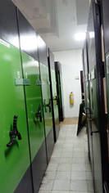
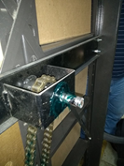
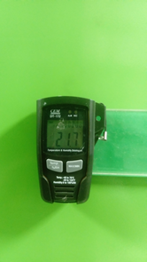
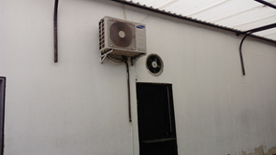
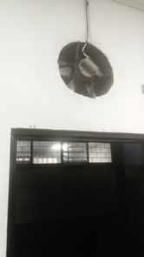
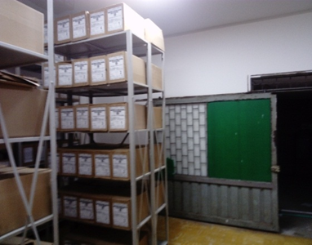
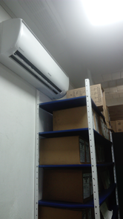

ARCHIVADOR RODANTE DEPOSITO 1 |  |  |  |  | MANTENIMIENTO SISTEMA ARCHIVO RODANTE |  |  |  | ENTRADA DEPOSITO DOCUMENTAL 1 |  |  | TERMOHIGROMETRO |  |  | EXTRACTOR |  |  | DEPOSITO 2 |  |  |  | AIRE ACONDICIONADO
ESTADO ARCHIVADOR RODANTE DEPOSITO I |  |  |  |  | DEPOSITO I - ACTIVIDAD FONDOS ACUMULADOS |  |  |  | INGRESO II DEPOSITO - RETIRO PIPETA DE GAS |  |  | OFICINA GUGED |  |  | SEÑALIZACION |  |  | ASPIRADORA |  |  |  | DESHUMIFICADOR
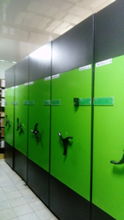
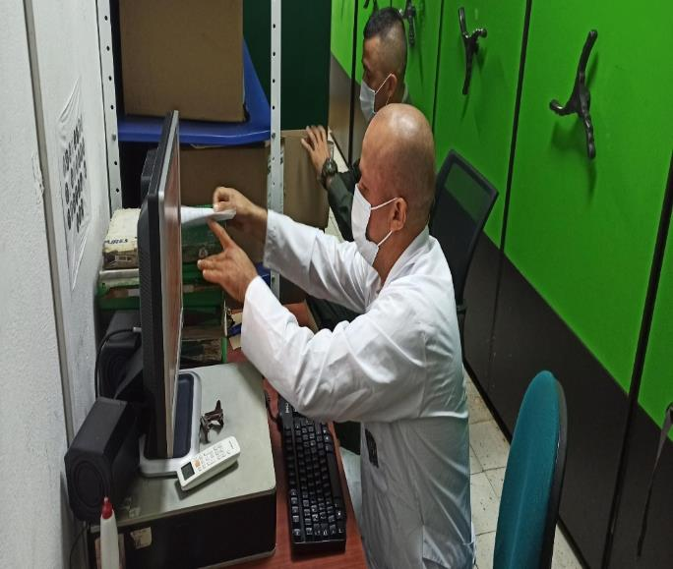
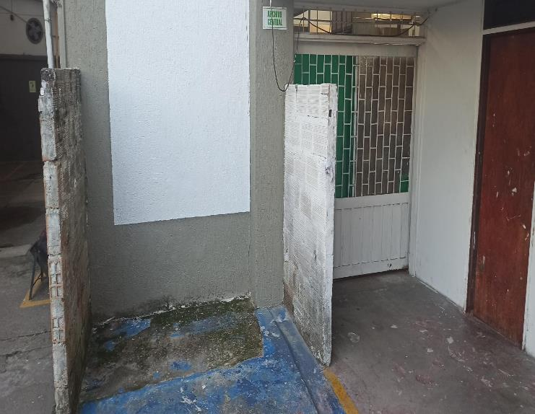
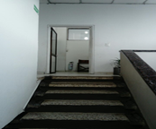
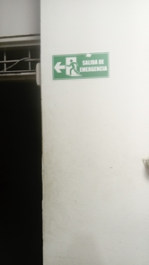
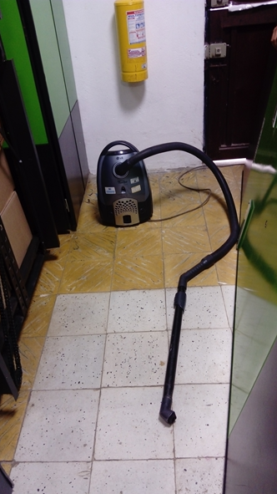
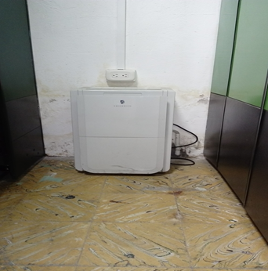

C. CARACTERÍSTICAS DE LA DOCUMENTACIÓN
IDENTIFICACIÓN DEL FONDO ACUMULDADO O DOCUMENTAL
UNIDAD POLICIAL |  |  |  |  |  |  | DEPARTAMENTO DE POLICIA CAQUETA |  |  |  | DEPENDENCIA PRODUCTORA:
ACERVO DOCUMENTAL
Fechas Extremas Acervo Documental |  |  |  |  |  | Cantidades de Unidades de Conservación Cajas |  | Cantidad Soporte Documental
Fecha Inicial |  | dia: | mes: | año: |  |  |  | Archivo de Gestión | Papel (carpetas) | Análogo | Digital | Planos | Libros | Videos | Fotografías |  | Cintas |  | Microfilmes |  | Magnéticos y ópticos |  | Pergaminos
fecha final |  | dia: | mes: | año: |  |  |  |  | 0 | 0 | 0 | 0 | 0 | 0 | 0 |  | 0 |  | 0 |  | 0 |  | 0
Fecha Inicial |  | 24 | 10 | 1970 |  | 508 |  | Archivo Central | Papel (carpetas) | Análogo | Digital | Planos | Libros | Videos | Fotografías |  | Cintas |  | Microfilmes |  | Magnéticos y ópticos |  | Pergaminos
fecha final |  | 31 | 12 | 2004 |  |  |  |  | 120 | 0 | 0 | 0 | 2928 | 0 | 0 |  | 0 |  | 0 |  | 0 |  | 0
Fecha Inicial |  | dia: | mes: | año: |  |  |  | Archivo Intermedio | Papel (carpetas) | Análogo | Digital | Planos | Libros | Videos | Fotografías |  | Cintas |  | Microfilmes |  | Magnéticos y ópticos |  | Pergaminos
 |  | dia: | mes: | año: |  |  |  |  | 0 | 0 | 0 | 0 | 0 | 0 | 0 |  | 0
 |  | dia: | mes: | año: |  |  |  | Archivo Histórico | Papel (carpetas) | Análogo | Digital | Planos | Libros | Videos | Fotografías |  | Cintas
 |  | dia: | mes: | año: |  |  |  |  | 0 | 0 | 0 | 0 | 0 | 0 | 0 |  | 0
...
C1. ASPECTOS ARCHIVÍSTICOS
1994 |  | Archivo Central |  |  | X |  | Se desconocen las causas de la incineracion | X |  | Actas s/n 23/03/2001 - 29/11/2001 - Acta 001 04/01/2002 - Acta s/n 21/803/2002 | X | X |  |  | X |  | X
1995 |  | Archivo Central |  |  | X |  | Se desconocen las causas de la incineracion | X |  | Actas s/n 23/03/2001 - 29/11/2001 - Acta 001 04/01/2002 - Acta s/n 21/803/2002 | X | X |  |  | X |  | X
1996 |  | Archivo Central |  |  | X |  | Se desconocen las causas de la incineracion | X |  | Actas s/n 23/03/2001 - 29/11/2001 - Acta 001 04/01/2002 - Acta s/n 21/803/2002 | X | X |  |  | X |  | X
1997 |  | Archivo Central |  |  | X |  | Se desconocen las causas de la incineracion | X |  | Actas s/n 23/03/2001 - 29/11/2001 - Acta 001 04/01/2002 - Acta s/n 21/803/2002 | X | X |  |  | X |  | X
1998 |  | Archivo Central |  |  | X |  | Se desconocen las causas de la incineracion | X |  | Actas s/n 23/03/2001 - 29/11/2001 - Acta 001 04/01/2002 - Acta s/n 21/803/2002 | X | X |  |  | X |  | X

EVIDENCIA FOTOGRÁFICA
SE DEBERÁ ANEXAR FOTOGRAFÍAS QUE DEN CUANTA DE LA ELIMINACIÓN DOCUMENTAL REALIZADA

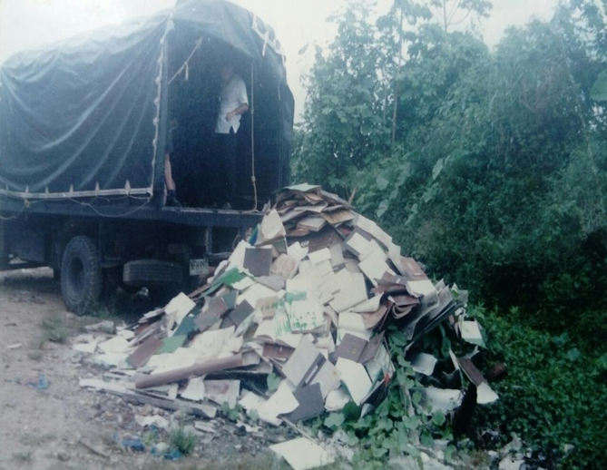
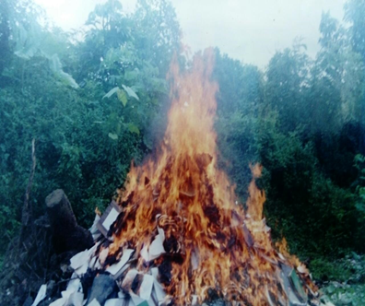

 |  |  |  |  |  |  |  |  |  | DESTRUCCION DE DOCUMENTOS POR INCINERACIÓN

PÉRDIDA DE INFORMACIÓN
...
B. Inspección y mantenimiento de sistemas de almacenamiento e instalaciones físicas |  |  |  |  |  |  | Archivo Central |  |  | Verificación Estructura física del Archivo Central Comando Departamento Caquetá |  |  | Diligencamiento formato 1GD-FR-0012, informe S-2021-017443-COMAN-GUGED |  |  | Trimestral |  |  |  |  | No Aplica
C. Saneamiento ambiental: desinfección, desratización y desinsectación |  |  |  |  |  |  | Archivo Central |  |  | Aseo en seco de estanteria metálica, unidades de conservación (empleo de paño seco y aspiradora), aplicación de cloro en pisos internos y exteros al archivo central, aplicacin de creolina para evitar el ingreso de insectos y roedores, fumigación |  |  | Diligenciamiento Formato 1GD-FR-0012 e informe de actividades S-2020-026056-DECAQ |  |  | Aseo instalaciones semanal - Fumigacion trimestral |  |  |  |  | No Aplica
D. Monitoreo y control de condiciones ambientales |  |  |  |  |  |  | Archivo Central |  |  | Monitoreo de Temperatura y Humedad Relativa (Depósito 1 - uso termohigrometro - registro formato), uso de deshumificador, Aire Acondicionado y Estractores. |  |  | Diligencamiento Formato 1GD-FR-0015 |  |  | Diaria |  |  |  |  | En el Depósito número Dos, la temperatura y humedad relativa no cumple con los margenes o niveles normales establecidos, debido que este recinto carece de Aires Acondicionados, se encuentra establecida dentro del plan de necesidades 2020
E. Almacenamiento y re-almacenamiento |  |  |  |  |  |  | Archivo Central |  |  | Transferencias Primarias (ubicación de las unidades de conservacion en la estantería) |  |  | Formato Unico de Inventario Documental FUID actualizado, debidamente diligenciado |  |  | Mensual |  |  |  |  | No Aplica
F. Prevención de emergencias y atención de desastres. |  |  |  |  |  |  | Archivo Central |  |  | Actividad preventiva (simulacro contra incendios) reunión del personal para orientar las actividades preventivas en caso de emergencia. |  |  | Informe actividad simulacro, en proceso |  |  | Anual |  |  |  |  | El simulacro anterior de conato de incendio se desarrollo bajo la supervision y apoyo del cuerpo de los bomberos voluntarios de la ciudad de Florencia. Se logro la reubicacion de la pipeta de gas que se encontrba instalada contiguo al Deposito Dos.
PLAN DE CONSERVACIÓN PREVENTIVA
Programa |  |  |  |  |  |  | Clase de Archivo |  |  | Actividad |  |  | Evidencia |  |  | periodicidad |  |  |  |  | Observaciones
A. Preservación digitla a largo plazo |  |  |  |  |  |  | Archivo Central |  |  | No Aplica |  |  | No Aplica |  |  | No Aplica |  |  |  |  | No Aplica
EVIDENCIA FOTOGRÁFICA
SE DEBERÁ ANEXAR FOTOGRAFÍAS QUE DEN CUANTA DE LAS CONDICIONES DE ORGANIZACIÓN, ADMINISTRACIÓN, CUSTODIA Y CONSERVACIÓN DE LOS ACERVOS DOCUMENTALES
Plan de conservación de preventiva
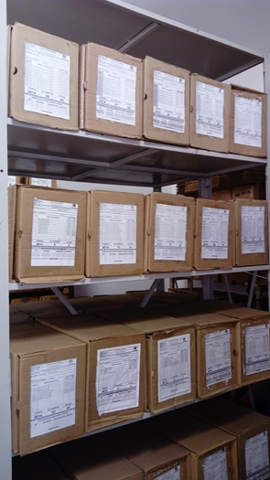
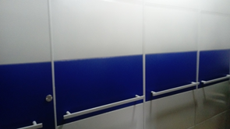
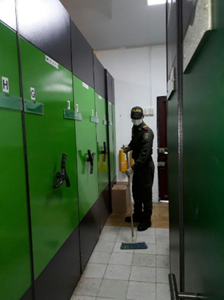
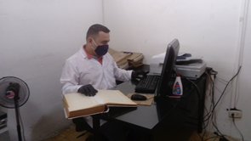
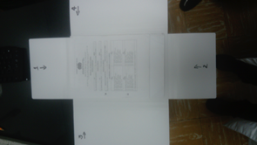
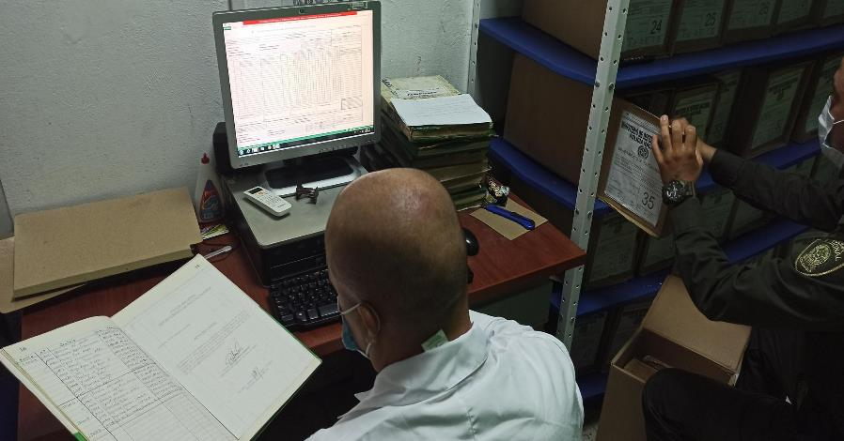

Fecha de Elaboración |  |  |  | 25 | 3 | 2021 |  | Fecha de Elaboración |  | 25 | 3 | 2021 |  |  |  | VISTO BUENO JEFE DE LA UNIDAD
Diagnostico Elaborado por: |  |  |  | Intendente HECTOR MAURICIO AGUDELO F. |  |  |  | Jefe Grupo de Gestión Documental |  | Intendente HECTOR MAURICIO AGUDELO FRANCO |  |  |  |  |  | Comandante de Unidad |  | Coronel. OSCAR ANDRES LAMPREA PINZON
 |  |  |  | Grado Nombres y Apellidos |  |  |  |  |  | Grado Nombres y Apellidos |  |  |  |  |  |  | Grado Nombres y Apellidos

Firma |  |  |  |  |  |  |  | Firma |  |  |  |  |  |  |  |  | Firma

INSTRUCCIONES PARA EL DILIGENCIAMIENTO
Para el correcto diligenciamiento del presente formato se tendrán en cuenta las siguientes instrucciones.
1 | CIUDAD: Denominación de la ciudad y departamento al cual pertenece la dependencia productora. Ejemplo: CALI, VALLE DEL CAUCA
...

